Feuil1
Calcul des commissions
Il s'agit de calculer les comissions d'une équipe de commerciaux. Dans notre cas, chaque commercial perçoit une comission de base (Com) égale à 5% de son CA (Réalisé), plus une comission complémentaire (Bonus) s'il a dépassé son objectif. Cette dernière est égale à 10% de la partie de son CA qui dépasse les objectifs.
Période : | Septembre
Secteur : | Paris Nord
Objectif : | 235,200 €

Vendeurs | Objectif | Réalisé | Com | Bonus | Total
Pierre | 21300 | 23000
Paul | 32000 | 31200
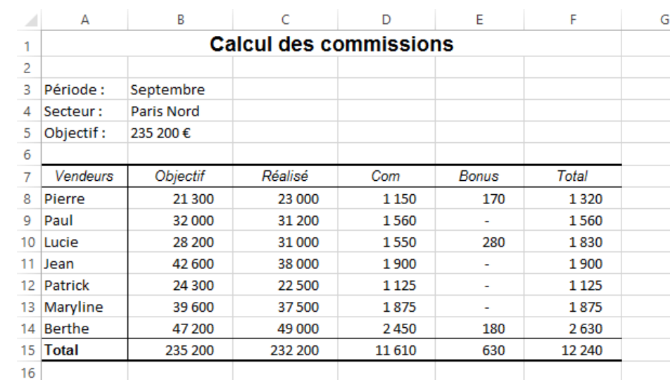
Lucie | 28200 | 31000
Jean | 42600 | 38000
Patrick | 24300 | 22500
Maryline | 39600 | 37500
Berthe | 47200 | 49000
Total

Remarque :

